LevelC_电能量市场出清电价
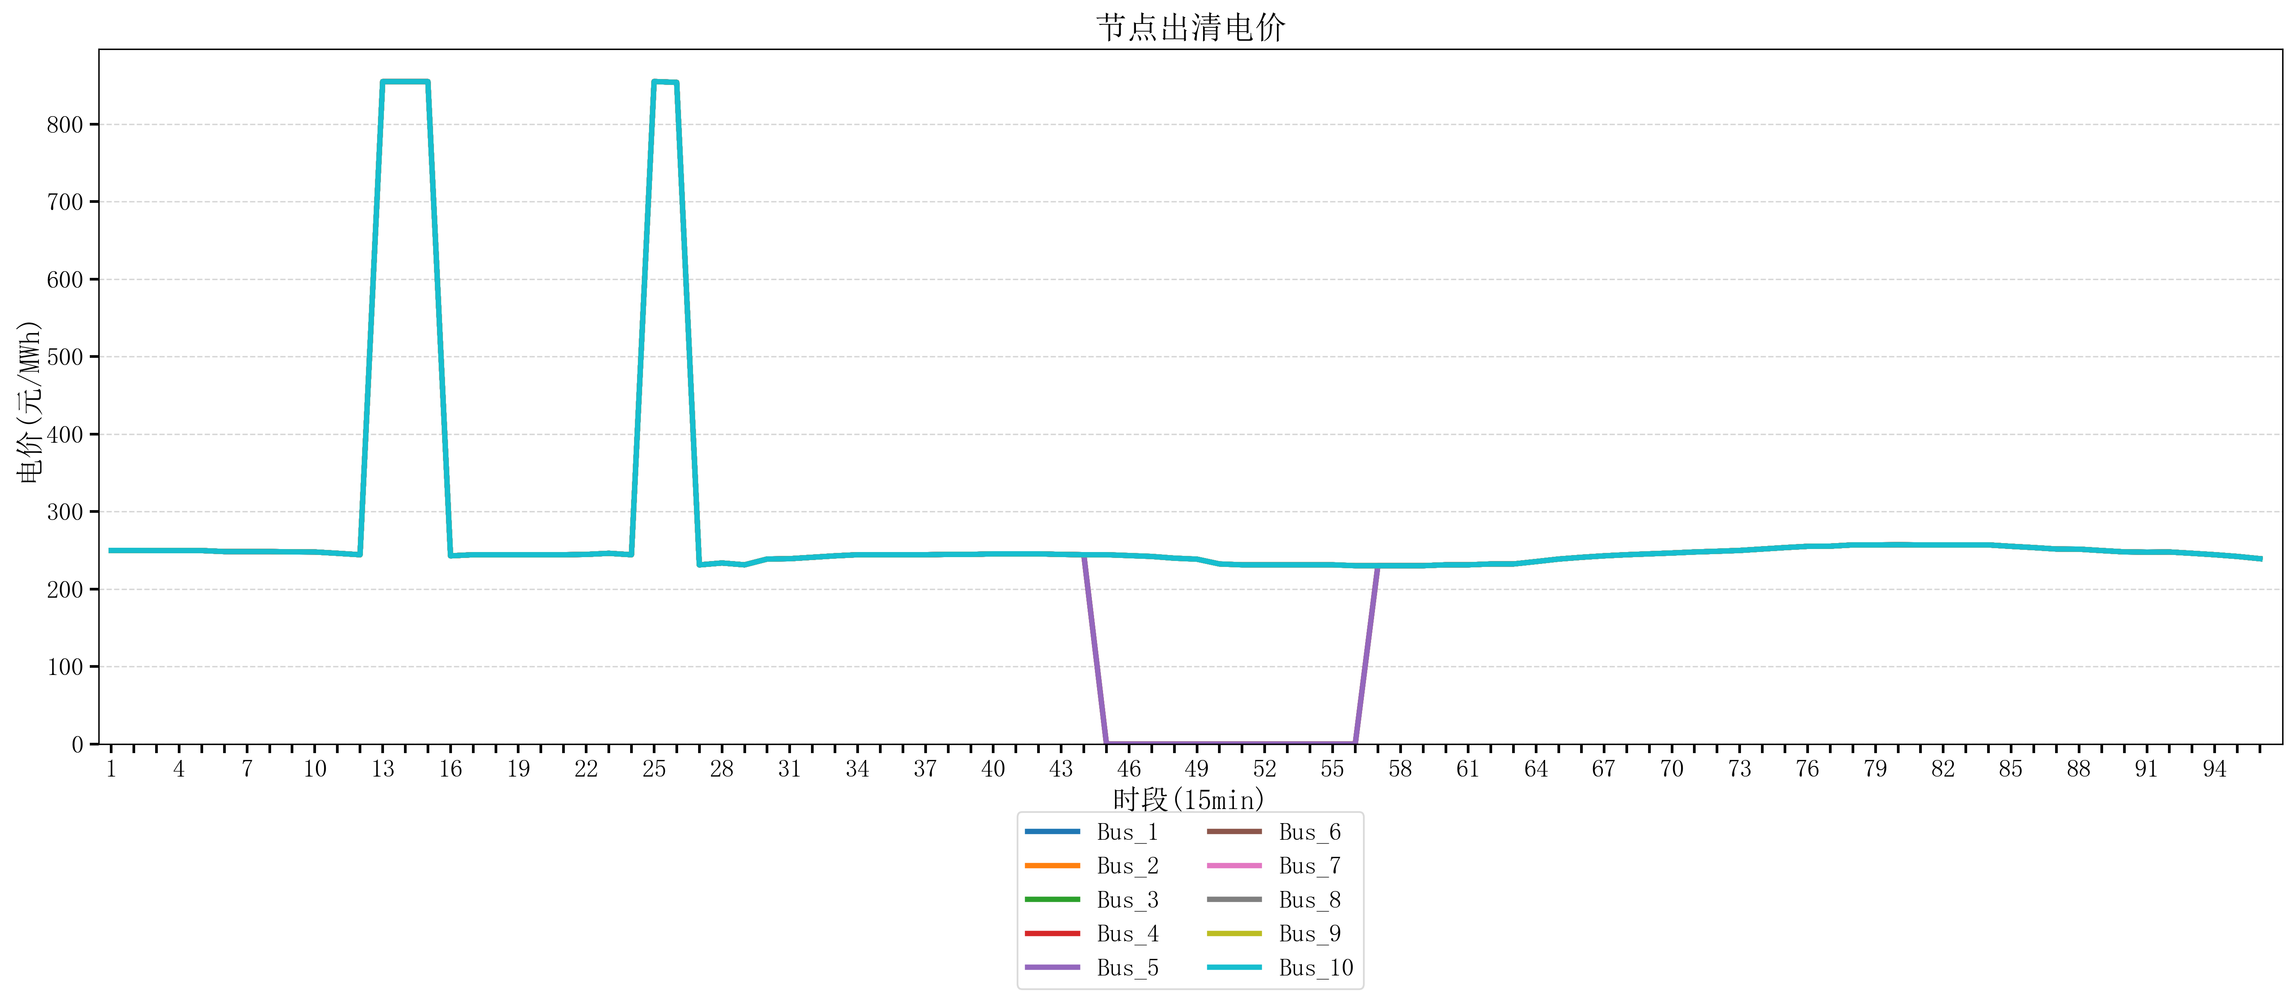
节点编号 | 电价类型 | 时段1 | 时段2 | 时段3 | 时段4 | 时段5 | 时段6 | 时段7 | 时段8 | 时段9 | 时段10 | 时段11 | 时段12 | 时段13 | 时段14 | 时段15 | 时段16 | 时段17 | 时段18 | 时段19 | 时段20 | 时段21
id | price_type | t1 | t2 | t3 | t4 | t5 | t6 | t7 | t8 | t9 | t10 | t11 | t12 | t13 | t14 | t15 | t16 | t17 | t18 | t19 | t20 | t21
str | str | float64 | float64 | float64 | float64 | float64 | float64 | float64 | float64 | float64 | float64 | float64 | float64 | float64 | float64 | float64 | float64 | float64 | float64 | float64 | float64 | float64
Bus_1 | 电能量电价 | 249.84596 | 249.84596 | 249.68944 | 249.68944 | 249.68944 | 248.40816 | 248.40816 | 248.40816 | 248.00412 | 247.86762 | 246.16228 | 244.32044 | 854.88856 | 854.88856 | 854.88856 | 242.88264 | 244.32044 | 244.32044 | 244.32044 | 244.32044 | 244.32044
Bus_2 | 电能量电价 | 249.84596 | 249.84596 | 249.68944 | 249.68944 | 249.68944 | 248.40816 | 248.40816 | 248.40816 | 248.00412 | 247.86762 | 246.16228 | 244.32044 | 854.88856 | 854.88856 | 854.88856 | 242.88264 | 244.32044 | 244.32044 | 244.32044 | 244.32044 | 244.32044
Bus_3 | 电能量电价 | 249.84596 | 249.84596 | 249.68944 | 249.68944 | 249.68944 | 248.40816 | 248.40816 | 248.40816 | 248.00412 | 247.86762 | 246.16228 | 244.32044 | 854.88856 | 854.88856 | 854.88856 | 242.88264 | 244.32044 | 244.32044 | 244.32044 | 244.32044 | 244.32044
Bus_4 | 电能量电价 | 249.84596 | 249.84596 | 249.68944 | 249.68944 | 249.68944 | 248.40816 | 248.40816 | 248.40816 | 248.00412 | 247.86762 | 246.16228 | 244.32044 | 854.88856 | 854.88856 | 854.88856 | 242.88264 | 244.32044 | 244.32044 | 244.32044 | 244.32044 | 244.32044
Bus_5 | 电能量电价 | 249.84596 | 249.84596 | 249.68944 | 249.68944 | 249.68944 | 248.40816 | 248.40816 | 248.40816 | 248.00412 | 247.86762 | 246.16228 | 244.32044 | 854.88856 | 854.88856 | 854.88856 | 242.88264 | 244.32044 | 244.32044 | 244.32044 | 244.32044 | 244.32044
Bus_6 | 电能量电价 | 249.84596 | 249.84596 | 249.68944 | 249.68944 | 249.68944 | 248.40816 | 248.40816 | 248.40816 | 248.00412 | 247.86762 | 246.16228 | 244.32044 | 854.88856 | 854.88856 | 854.88856 | 242.88264 | 244.32044 | 244.32044 | 244.32044 | 244.32044 | 244.32044
Bus_7 | 电能量电价 | 249.84596 | 249.84596 | 249.68944 | 249.68944 | 249.68944 | 248.40816 | 248.40816 | 248.40816 | 248.00412 | 247.86762 | 246.16228 | 244.32044 | 854.88856 | 854.88856 | 854.88856 | 242.88264 | 244.32044 | 244.32044 | 244.32044 | 244.32044 | 244.32044
Bus_8 | 电能量电价 | 249.84596 | 249.84596 | 249.68944 | 249.68944 | 249.68944 | 248.40816 | 248.40816 | 248.40816 | 248.00412 | 247.86762 | 246.16228 | 244.32044 | 854.88856 | 854.88856 | 854.88856 | 242.88264 | 244.32044 | 244.32044 | 244.32044 | 244.32044 | 244.32044
Bus_9 | 电能量电价 | 249.84596 | 249.84596 | 249.68944 | 249.68944 | 249.68944 | 248.40816 | 248.40816 | 248.40816 | 248.00412 | 247.86762 | 246.16228 | 244.32044 | 854.88856 | 854.88856 | 854.88856 | 242.88264 | 244.32044 | 244.32044 | 244.32044 | 244.32044 | 244.32044
Bus_10 | 电能量电价 | 249.84596 | 249.84596 | 249.68944 | 249.68944 | 249.68944 | 248.40816 | 248.40816 | 248.40816 | 248.00412 | 247.86762 | 246.16228 | 244.32044 | 854.88856 | 854.88856 | 854.88856 | 242.88264 | 244.32044 | 244.32044 | 244.32044 | 244.32044 | 244.32044
Bus_11 | 电能量电价 | 249.84596 | 249.84596 | 249.68944 | 249.68944 | 249.68944 | 248.40816 | 248.40816 | 248.40816 | 248.00412 | 247.86762 | 246.16228 | 244.32044 | 854.88856 | 854.88856 | 854.88856 | 242.88264 | 244.32044 | 244.32044 | 244.32044 | 244.32044 | 244.32044
Bus_12 | 电能量电价 | 249.84596 | 249.84596 | 249.68944 | 249.68944 | 249.68944 | 248.40816 | 248.40816 | 248.40816 | 248.00412 | 247.86762 | 246.16228 | 244.32044 | 854.88856 | 854.88856 | 854.88856 | 242.88264 | 244.32044 | 244.32044 | 244.32044 | 244.32044 | 244.32044
Bus_13 | 电能量电价 | 249.84596 | 249.84596 | 249.68944 | 249.68944 | 249.68944 | 248.40816 | 248.40816 | 248.40816 | 248.00412 | 247.86762 | 246.16228 | 244.32044 | 854.88856 | 854.88856 | 854.88856 | 242.88264 | 244.32044 | 244.32044 | 244.32044 | 244.32044 | 244.32044
Bus_14 | 电能量电价 | 249.84596 | 249.84596 | 249.68944 | 249.68944 | 249.68944 | 248.40816 | 248.40816 | 248.40816 | 248.00412 | 247.86762 | 246.16228 | 244.32044 | 854.88856 | 854.88856 | 854.88856 | 242.88264 | 244.32044 | 244.32044 | 244.32044 | 244.32044 | 244.32044
Bus_15 | 电能量电价 | 249.84596 | 249.84596 | 249.68944 | 249.68944 | 249.68944 | 248.40816 | 248.40816 | 248.40816 | 248.00412 | 247.86762 | 246.16228 | 244.32044 | 854.88856 | 854.88856 | 854.88856 | 242.88264 | 244.32044 | 244.32044 | 244.32044 | 244.32044 | 244.32044
Bus_16 | 电能量电价 | 249.84596 | 249.84596 | 249.68944 | 249.68944 | 249.68944 | 248.40816 | 248.40816 | 248.40816 | 248.00412 | 247.86762 | 246.16228 | 244.32044 | 854.88856 | 854.88856 | 854.88856 | 242.88264 | 244.32044 | 244.32044 | 244.32044 | 244.32044 | 244.32044
Bus_17 | 电能量电价 | 249.84596 | 249.84596 | 249.68944 | 249.68944 | 249.68944 | 248.40816 | 248.40816 | 248.40816 | 248.00412 | 247.86762 | 246.16228 | 244.32044 | 854.88856 | 854.88856 | 854.88856 | 242.88264 | 244.32044 | 244.32044 | 244.32044 | 244.32044 | 244.32044
Bus_18 | 电能量电价 | 249.84596 | 249.84596 | 249.68944 | 249.68944 | 249.68944 | 248.40816 | 248.40816 | 248.40816 | 248.00412 | 247.86762 | 246.16228 | 244.32044 | 854.88856 | 854.88856 | 854.88856 | 242.88264 | 244.32044 | 244.32044 | 244.32044 | 244.32044 | 244.32044
Bus_19 | 电能量电价 | 249.84596 | 249.84596 | 249.68944 | 249.68944 | 249.68944 | 248.40816 | 248.40816 | 248.40816 | 248.00412 | 247.86762 | 246.16228 | 244.32044 | 854.88856 | 854.88856 | 854.88856 | 242.88264 | 244.32044 | 244.32044 | 244.32044 | 244.32044 | 244.32044
Bus_20 | 电能量电价 | 249.84596 | 249.84596 | 249.68944 | 249.68944 | 249.68944 | 248.40816 | 248.40816 | 248.40816 | 248.00412 | 247.86762 | 246.16228 | 244.32044 | 854.88856 | 854.88856 | 854.88856 | 242.88264 | 244.32044 | 244.32044 | 244.32044 | 244.32044 | 244.32044
Bus_21 | 电能量电价 | 249.84596 | 249.84596 | 249.68944 | 249.68944 | 249.68944 | 248.40816 | 248.40816 | 248.40816 | 248.00412 | 247.86762 | 246.16228 | 244.32044 | 854.88856 | 854.88856 | 854.88856 | 242.88264 | 244.32044 | 244.32044 | 244.32044 | 244.32044 | 244.32044
Bus_22 | 电能量电价 | 249.84596 | 249.84596 | 249.68944 | 249.68944 | 249.68944 | 248.40816 | 248.40816 | 248.40816 | 248.00412 | 247.86762 | 246.16228 | 244.32044 | 854.88856 | 854.88856 | 854.88856 | 242.88264 | 244.32044 | 244.32044 | 244.32044 | 244.32044 | 244.32044
Bus_23 | 电能量电价 | 249.84596 | 249.84596 | 249.68944 | 249.68944 | 249.68944 | 248.40816 | 248.40816 | 248.40816 | 248.00412 | 247.86762 | 246.16228 | 244.32044 | 854.88856 | 854.88856 | 854.88856 | 242.88264 | 244.32044 | 244.32044 | 244.32044 | 244.32044 | 244.32044
Bus_24 | 电能量电价 | 249.84596 | 249.84596 | 249.68944 | 249.68944 | 249.68944 | 248.40816 | 248.40816 | 248.40816 | 248.00412 | 247.86762 | 246.16228 | 244.32044 | 854.88856 | 854.88856 | 854.88856 | 242.88264 | 244.32044 | 244.32044 | 244.32044 | 244.32044 | 244.32044
Bus_25 | 电能量电价 | 249.84596 | 249.84596 | 249.68944 | 249.68944 | 249.68944 | 248.40816 | 248.40816 | 248.40816 | 248.00412 | 247.86762 | 246.16228 | 244.32044 | 854.88856 | 854.88856 | 854.88856 | 242.88264 | 244.32044 | 244.32044 | 244.32044 | 244.32044 | 244.32044
Bus_26 | 电能量电价 | 249.84596 | 249.84596 | 249.68944 | 249.68944 | 249.68944 | 248.40816 | 248.40816 | 248.40816 | 248.00412 | 247.86762 | 246.16228 | 244.32044 | 854.88856 | 854.88856 | 854.88856 | 242.88264 | 244.32044 | 244.32044 | 244.32044 | 244.32044 | 244.32044
Bus_27 | 电能量电价 | 249.84596 | 249.84596 | 249.68944 | 249.68944 | 249.68944 | 248.40816 | 248.40816 | 248.40816 | 248.00412 | 247.86762 | 246.16228 | 244.32044 | 854.88856 | 854.88856 | 854.88856 | 242.88264 | 244.32044 | 244.32044 | 244.32044 | 244.32044 | 244.32044
Bus_28 | 电能量电价 | 249.84596 | 249.84596 | 249.68944 | 249.68944 | 249.68944 | 248.40816 | 248.40816 | 248.40816 | 248.00412 | 247.86762 | 246.16228 | 244.32044 | 854.88856 | 854.88856 | 854.88856 | 242.88264 | 244.32044 | 244.32044 | 244.32044 | 244.32044 | 244.32044
Bus_29 | 电能量电价 | 249.84596 | 249.84596 | 249.68944 | 249.68944 | 249.68944 | 248.40816 | 248.40816 | 248.40816 | 248.00412 | 247.86762 | 246.16228 | 244.32044 | 854.88856 | 854.88856 | 854.88856 | 242.88264 | 244.32044 | 244.32044 | 244.32044 | 244.32044 | 244.32044
Bus_30 | 电能量电价 | 249.84596 | 249.84596 | 249.68944 | 249.68944 | 249.68944 | 248.40816 | 248.40816 | 248.40816 | 248.00412 | 247.86762 | 246.16228 | 244.32044 | 854.88856 | 854.88856 | 854.88856 | 242.88264 | 244.32044 | 244.32044 | 244.32044 | 244.32044 | 244.32044
Bus_31 | 电能量电价 | 249.84596 | 249.84596 | 249.68944 | 249.68944 | 249.68944 | 248.40816 | 248.40816 | 248.40816 | 248.00412 | 247.86762 | 246.16228 | 244.32044 | 854.88856 | 854.88856 | 854.88856 | 242.88264 | 244.32044 | 244.32044 | 244.32044 | 244.32044 | 244.32044
Bus_32 | 电能量电价 | 249.84596 | 249.84596 | 249.68944 | 249.68944 | 249.68944 | 248.40816 | 248.40816 | 248.40816 | 248.00412 | 247.86762 | 246.16228 | 244.32044 | 854.88856 | 854.88856 | 854.88856 | 242.88264 | 244.32044 | 244.32044 | 244.32044 | 244.32044 | 244.32044
Bus_33 | 电能量电价 | 249.84596 | 249.84596 | 249.68944 | 249.68944 | 249.68944 | 248.40816 | 248.40816 | 248.40816 | 248.00412 | 247.86762 | 246.16228 | 244.32044 | 854.88856 | 854.88856 | 854.88856 | 242.88264 | 244.32044 | 244.32044 | 244.32044 | 244.32044 | 244.32044
Bus_34 | 电能量电价 | 249.84596 | 249.84596 | 249.68944 | 249.68944 | 249.68944 | 248.40816 | 248.40816 | 248.40816 | 248.00412 | 247.86762 | 246.16228 | 244.32044 | 854.88856 | 854.88856 | 854.88856 | 242.88264 | 244.32044 | 244.32044 | 244.32044 | 244.32044 | 244.32044
Bus_35 | 电能量电价 | 249.84596 | 249.84596 | 249.68944 | 249.68944 | 249.68944 | 248.40816 | 248.40816 | 248.40816 | 248.00412 | 247.86762 | 246.16228 | 244.32044 | 854.88856 | 854.88856 | 854.88856 | 242.88264 | 244.32044 | 244.32044 | 244.32044 | 244.32044 | 244.32044
Bus_36 | 电能量电价 | 249.84596 | 249.84596 | 249.68944 | 249.68944 | 249.68944 | 248.40816 | 248.40816 | 248.40816 | 248.00412 | 247.86762 | 246.16228 | 244.32044 | 854.88856 | 854.88856 | 854.88856 | 242.88264 | 244.32044 | 244.32044 | 244.32044 | 244.32044 | 244.32044
Bus_37 | 电能量电价 | 249.84596 | 249.84596 | 249.68944 | 249.68944 | 249.68944 | 248.40816 | 248.40816 | 248.40816 | 248.00412 | 247.86762 | 246.16228 | 244.32044 | 854.88856 | 854.88856 | 854.88856 | 242.88264 | 244.32044 | 244.32044 | 244.32044 | 244.32044 | 244.32044
Bus_38 | 电能量电价 | 249.84596 | 249.84596 | 249.68944 | 249.68944 | 249.68944 | 248.40816 | 248.40816 | 248.40816 | 248.00412 | 247.86762 | 246.16228 | 244.32044 | 854.88856 | 854.88856 | 854.88856 | 242.88264 | 244.32044 | 244.32044 | 244.32044 | 244.32044 | 244.32044
Bus_39 | 电能量电价 | 249.84596 | 249.84596 | 249.68944 | 249.68944 | 249.68944 | 248.40816 | 248.40816 | 248.40816 | 248.00412 | 247.86762 | 246.16228 | 244.32044 | 854.88856 | 854.88856 | 854.88856 | 242.88264 | 244.32044 | 244.32044 | 244.32044 | 244.32044 | 244.32044
Bus_40 | 电能量电价 | 249.84596 | 249.84596 | 249.68944 | 249.68944 | 249.68944 | 248.40816 | 248.40816 | 248.40816 | 248.00412 | 247.86762 | 246.16228 | 244.32044 | 854.88856 | 854.88856 | 854.88856 | 242.88264 | 244.32044 | 244.32044 | 244.32044 | 244.32044 | 244.32044
Bus_41 | 电能量电价 | 249.84596 | 249.84596 | 249.68944 | 249.68944 | 249.68944 | 248.40816 | 248.40816 | 248.40816 | 248.00412 | 247.86762 | 246.16228 | 244.32044 | 854.88856 | 854.88856 | 854.88856 | 242.88264 | 244.32044 | 244.32044 | 244.32044 | 244.32044 | 244.32044
Bus_42 | 电能量电价 | 249.84596 | 249.84596 | 249.68944 | 249.68944 | 249.68944 | 248.40816 | 248.40816 | 248.40816 | 248.00412 | 247.86762 | 246.16228 | 244.32044 | 854.88856 | 854.88856 | 854.88856 | 242.88264 | 244.32044 | 244.32044 | 244.32044 | 244.32044 | 244.32044
Bus_43 | 电能量电价 | 249.84596 | 249.84596 | 249.68944 | 249.68944 | 249.68944 | 248.40816 | 248.40816 | 248.40816 | 248.00412 | 247.86762 | 246.16228 | 244.32044 | 854.88856 | 854.88856 | 854.88856 | 242.88264 | 244.32044 | 244.32044 | 244.32044 | 244.32044 | 244.32044
Bus_44 | 电能量电价 | 249.84596 | 249.84596 | 249.68944 | 249.68944 | 249.68944 | 248.40816 | 248.40816 | 248.40816 | 248.00412 | 247.86762 | 246.16228 | 244.32044 | 854.88856 | 854.88856 | 854.88856 | 242.88264 | 244.32044 | 244.32044 | 244.32044 | 244.32044 | 244.32044
Bus_1 | 阻塞电价 | 0 | 0 | 0 | 0 | 0 | 0 | 0 | 0 | 0 | 0 | 0 | 0 | 0 | 0 | 0 | 0 | 0 | 0 | 0 | 0 | 0
Bus_2 | 阻塞电价 | 0 | 0 | 0 | 0 | 0 | 0 | 0 | 0 | 0 | 0 | 0 | 0 | 0 | 0 | 0 | 0 | 0 | 0 | 0 | 0 | 0
...

LevelC_电力电量平衡表单
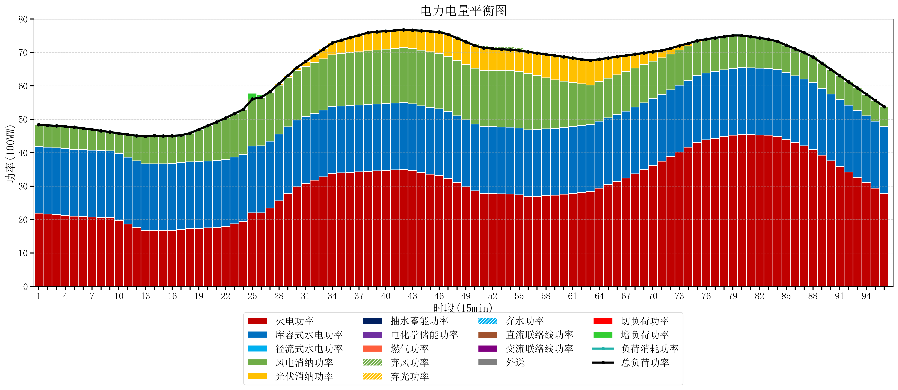
元件名称 | 时段1 | 时段2 | 时段3 | 时段4 | 时段5 | 时段6 | 时段7 | 时段8 | 时段9 | 时段10 | 时段11 | 时段12 | 时段13 | 时段14 | 时段15 | 时段16 | 时段17
name | t1 | t2 | t3 | t4 | t5 | t6 | t7 | t8 | t9 | t10 | t11 | t12 | t13 | t14 | t15 | t16 | t17
str | float64 | float64 | float64 | float64 | float64 | float64 | float64 | float64 | float64 | float64 | float64 | float64 | float64 | float64 | float64 | float64 | float64
火电功率 | 21.8857451 | 21.668327867 | 21.450910635 | 21.233493402 | 21.016076169 | 20.889600474 | 20.776766008 | 20.663931543 | 20.551097078 | 19.724262613 | 18.645428147 | 17.566593682 | 16.642282548 | 16.654127424 | 16.64966759 | 16.771729358 | 17.042409748
库容式水电功率 | 20 | 20 | 20 | 20 | 20 | 20 | 20 | 20 | 20 | 20 | 20 | 20 | 20 | 20 | 20 | 20 | 20
径流式水电功率 | 0 | 0 | 0 | 0 | 0 | 0 | 0 | 0 | 0 | 0 | 0 | 0 | 0 | 0 | 0 | 0 | 0
风电消纳功率 | 6.5 | 6.5314736842 | 6.5629473684 | 6.5944210526 | 6.6258947368 | 6.4047368421 | 6.1456842105 | 5.8866315789 | 5.6275789474 | 6.0825263158 | 6.7894736842 | 7.4964210526 | 8.2033684211 | 8.4284210526 | 8.3436842105 | 8.2589473684 | 8.1742105263
光伏消纳功率 | 0 | 0 | 0 | 0 | 0 | 0 | 0 | 0 | 0 | 0 | 0 | 0 | 0 | 0 | 0 | 0 | 0
抽水蓄能功率 | 0 | 0 | 0 | 0 | 0 | 0 | 0 | 0 | 0 | 0 | 0 | 0 | 0 | 0 | 0 | 0 | 0
电化学储能功率 | 0 | 0 | 0 | 0 | 0 | 0 | 0 | 0 | 0 | 0 | 0 | 0 | 0 | 0 | 0 | 0 | 0
燃气功率 | 0 | 0 | 0 | 0 | 0 | 0 | 0 | 0 | 0 | 0 | 0 | 0 | 0 | 0 | 0 | 0 | 0
直流联络线功率 | 0 | 0 | 0 | 0 | 0 | 0 | 0 | 0 | 0 | 0 | 0 | 0 | 0 | 0 | 0 | 0 | 0
交流联络线功率 | 0 | 0 | 0 | 0 | 0 | 0 | 0 | 0 | 0 | 0 | 0 | 0 | 0 | 0 | 0 | 0 | 0
负荷消耗功率 | 48.3857451 | 48.199801552 | 48.013858003 | 47.827914455 | 47.641970906 | 47.294337316 | 46.922450219 | 46.550563122 | 46.178676025 | 45.806788928 | 45.434901832 | 45.063014735 | 44.84565097 | 45.082548476 | 44.993351801 | 45.030676726 | 45.216620275
外送 | 0 | 0 | 0 | 0 | 0 | 0 | 0 | 0 | 0 | 0 | 0 | 0 | 0 | 0 | 0 | 0 | 0
总负荷功率 | 48.3857451 | 48.199801552 | 48.013858003 | 47.827914455 | 47.641970906 | 47.294337316 | 46.922450219 | 46.550563122 | 46.178676025 | 45.806788928 | 45.434901832 | 45.063014735 | 44.84565097 | 45.082548476 | 44.993351801 | 45.030676726 | 45.216620275
弃风功率 | 0 | 0 | 0 | 0 | 0 | 0 | 0 | 0 | 0 | 0 | 0 | 0 | 0 | 0 | 0 | 0 | 0
弃光功率 | 0 | 0 | 0 | 0 | 0 | 0 | 0 | 0 | 0 | 0 | 0 | 0 | 0 | 0 | 0 | 0 | 0
弃水功率 | 0 | 0 | 0 | 0 | 0 | 0 | 0 | 0 | 0 | 0 | 0 | 0 | 0 | 0 | 0 | 0 | 0
切负荷功率 | 0 | 0 | 0 | 0 | 0 | 0 | 0 | 0 | 0 | 0 | 0 | 0 | 0 | 0 | 0 | 0 | 0
增负荷功率 | 0 | 0 | 0 | 0 | 0 | 0 | 0 | 0 | 0 | 0 | 0 | 0 | 0.15452333163 | 0.42375884698 | 0.14861862266 | 0 | 0

